Sheet1
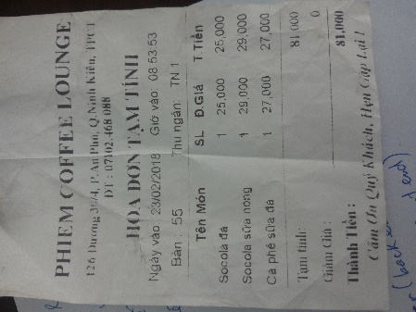

 | TỔNG TIỀN KHẢ DỤNG | 6300 |  | đã được giải ngân:
STT | tên hoạt động | chi số tiền | hóa đơn | lần 1 | Aug-18 | 4750
1 | họp thành lập nhóm (Phiem coffee) | 81 | có
2 | mua nguyên liệu lần 1 | 1092 | có
3 | mua nguyên liệu lần 2 (khóa điện) | 180 | có
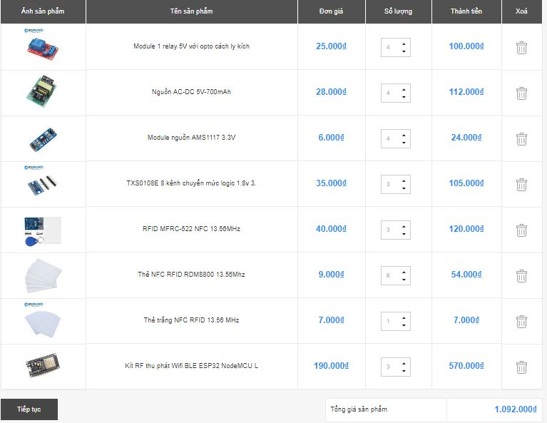
4 | mua nút nhấn bla bla | 30 | không
5 | rd6300 rf125khz
6
7
8
9
10
11
12
13
14
15
16
17
18
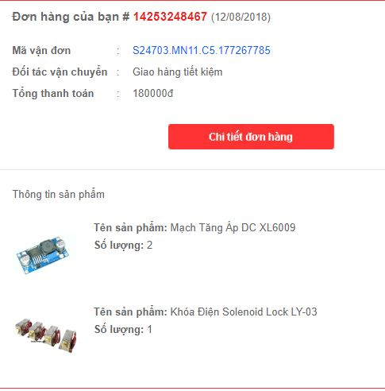
SỐ TIỀN CÒN LẠI |  |  | 4917

